Sheet1
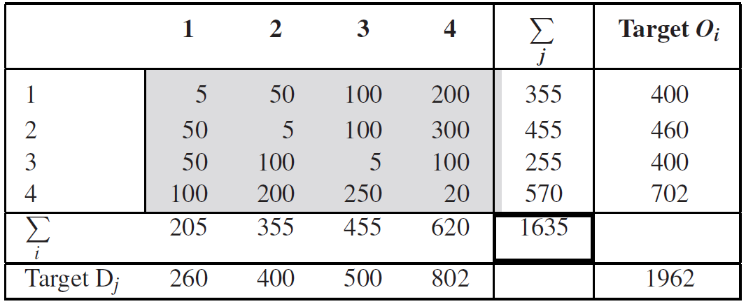
OD | 1 | 2 | 3 | 4 | o(i) | Target O(i) | F
1 | 5 | 50 | 100 | 200 | 355 | 400 | 1.127
2 | 50 | 5 | 100 | 300 | 455 | 460 | 1.011
3 | 50 | 100 | 5 | 100 | 255 | 400 | 1.569
4 | 100 | 200 | 250 | 20 | 570 | 702 | 1.232
d(j) | 205 | 355 | 455 | 620 | 1635
Target D(j) | 260 | 400 | 500 | 802 |  | 1962

OD | 1 | 2 | 3 | 4 | o(i) | Target O(i)
1 | 5.63 | 56.34 | 112.68 | 225.35 | 400 | 400
2 | 50.55 | 5.05 | 101.10 | 303.30 | 460 | 460
3 | 78.43 | 156.86 | 7.84 | 156.86 | 400 | 400
4 | 123.16 | 246.32 | 307.89 | 24.63 | 702 | 702
d(j) | 257.77 | 464.57 | 529.51 | 710.14 | 1962
Target D(j) | 260 | 400 | 500 | 802 |  | 1962
F | 1.009 | 0.861 | 0.944 | 1.129

OD | 1 | 2 | 3 | 4 | o(i) | Target O(i) | F | Error
1 | 5.68 | 48.51 | 106.40 | 254.50 | 415.08732825 | 400 | 0.964 | 96.84
2 | 50.99 | 4.35 | 95.46 | 342.53 | 493.33074856 | 460 | 0.932
3 | 79.11 | 135.06 | 7.41 | 177.15 | 398.72817 | 400 | 1.003 | Error%
4 | 124.22 | 212.08 | 290.73 | 27.82 | 654.85375319 | 702 | 1.072 | 4.94%
d(j) | 260.00 | 400.00 | 500.00 | 802.00 | 1962
Target D(j) | 260 | 400 | 500 | 802 |  | 1962

OD | 1 | 2 | 3 | 4 | o(i) | Target O(i)
1 | 5.48 | 46.74 | 102.53 | 245.25 | 400 | 400
2 | 47.54 | 4.06 | 89.01 | 319.39 | 460 | 460
3 | 79.36 | 135.49 | 7.43 | 177.72 | 400 | 400
4 | 133.17 | 227.35 | 311.67 | 29.82 | 702 | 702
d(j) | 265.54 | 413.64 | 510.64 | 772.18 | 1962
Target D(j) | 260 | 400 | 500 | 802 |  | 1962
F | 0.979 | 0.967 | 0.979 | 1.039

OD | 1 | 2 | 3 | 4 | o(i) | Target O(i) | F | Error
1 | 5.36 | 45.20 | 100.39 | 254.72 | 405.68068398 | 400 | 0.986 | 31.24
2 | 46.55 | 3.92 | 87.16 | 331.72 | 469.35517387 | 460 | 0.980
3 | 77.70 | 131.02 | 7.27 | 184.58 | 400.58381377 | 400 | 0.999 | Error%
4 | 130.39 | 219.85 | 305.17 | 30.97 | 686.38032838 | 702 | 1.023 | 1.59%
d(j) | 260.00 | 400.00 | 500.00 | 802.00 | 1962
Target D(j) | 260 | 400 | 500 | 802 |  | 1962

OD | 1 | 2 | 3 | 4 | o(i) | Target O(i)
1 | 5.29 | 44.57 | 98.99 | 251.16 | 400 | 400
2 | 45.62 | 3.85 | 85.42 | 325.11 | 460 | 460
3 | 77.59 | 130.83 | 7.26 | 184.31 | 400 | 400
4 | 133.35 | 224.85 | 312.12 | 31.68 | 702 | 702
d(j) | 261.85 | 404.10 | 503.79 | 792.26 | 1962
Target D(j) | 260 | 400 | 500 | 802 |  | 1962
F | 0.993 | 0.990 | 0.992 | 1.012

OD | 1 | 2 | 3 | 4 | o(i) | Target O(i) | F | Error
1 | 5.25 | 44.12 | 98.24 | 254.25 | 401.85409215 | 400 | 0.995 | 10.37
2 | 45.30 | 3.81 | 84.78 | 329.11 | 462.99377266 | 460 | 0.994
3 | 77.04 | 129.50 | 7.21 | 186.58 | 400.33577443 | 400 | 0.999 | Error%
4 | 132.41 | 222.57 | 309.77 | 32.07 | 696.81636076 | 702 | 1.007 | 0.53%
d(j) | 260.00 | 400.00 | 500.00 | 802.00 | 1962
Target D(j) | 260 | 400 | 500 | 802 |  | 1962

